Gráficas cálculo vel. toma carg
Descripción | En esta hoja se incluyen las gráficas a partir de las cuales se calcula la velocidad de toma de carga.

Escalón 1 |  | Escalón 2
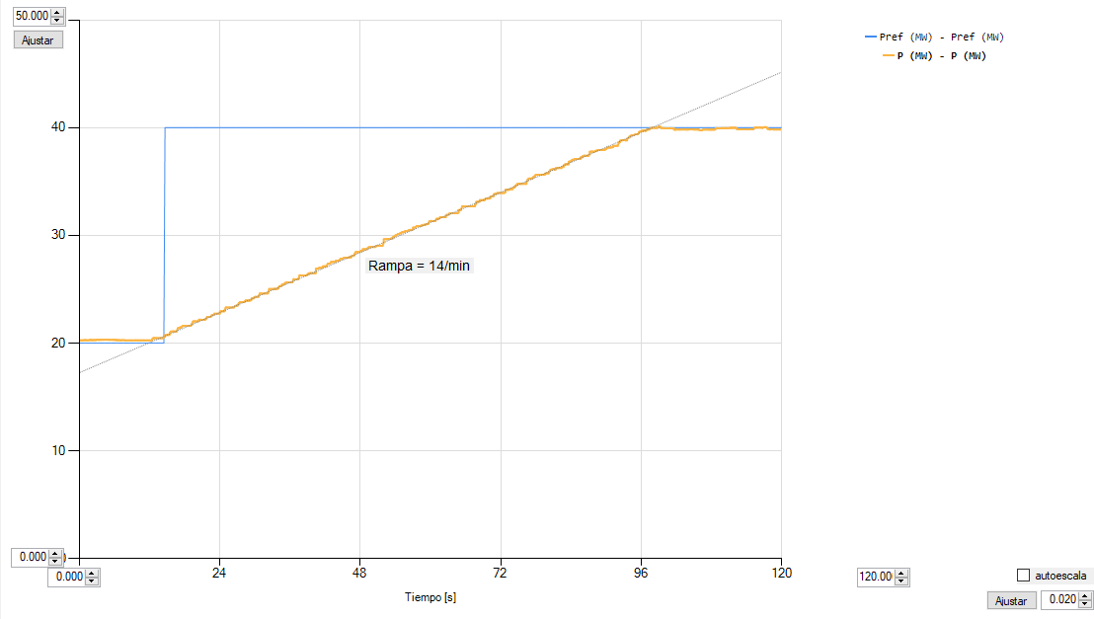
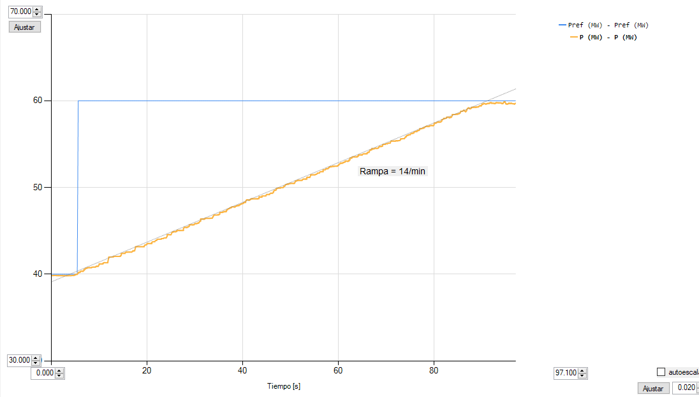

Escalón 3 |  | Escalón 4

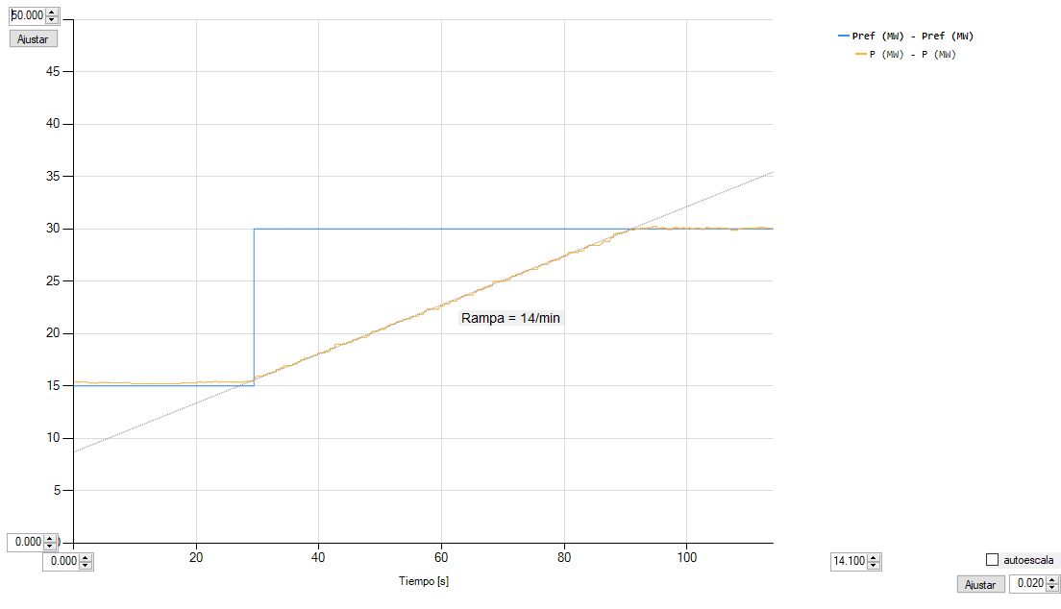
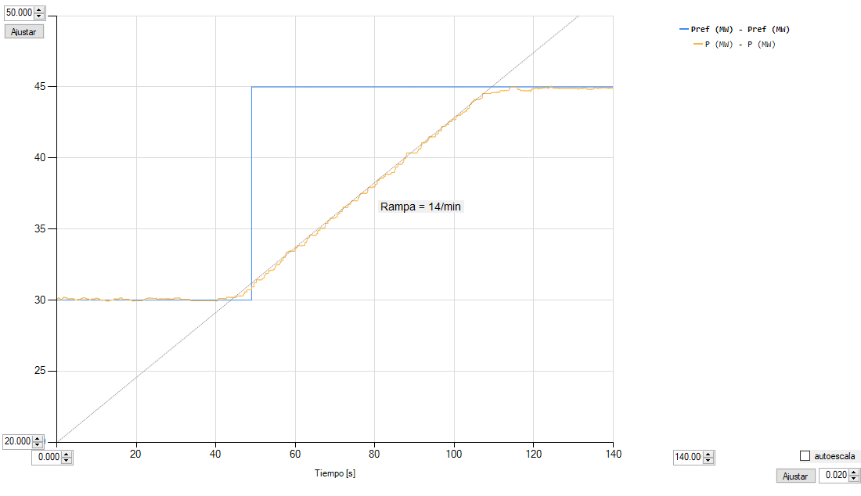

Escalón 5 |  | Escalón 6
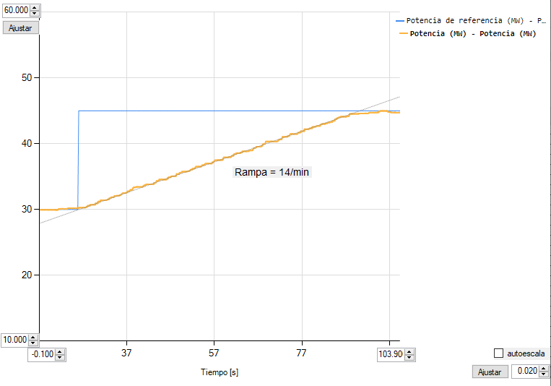
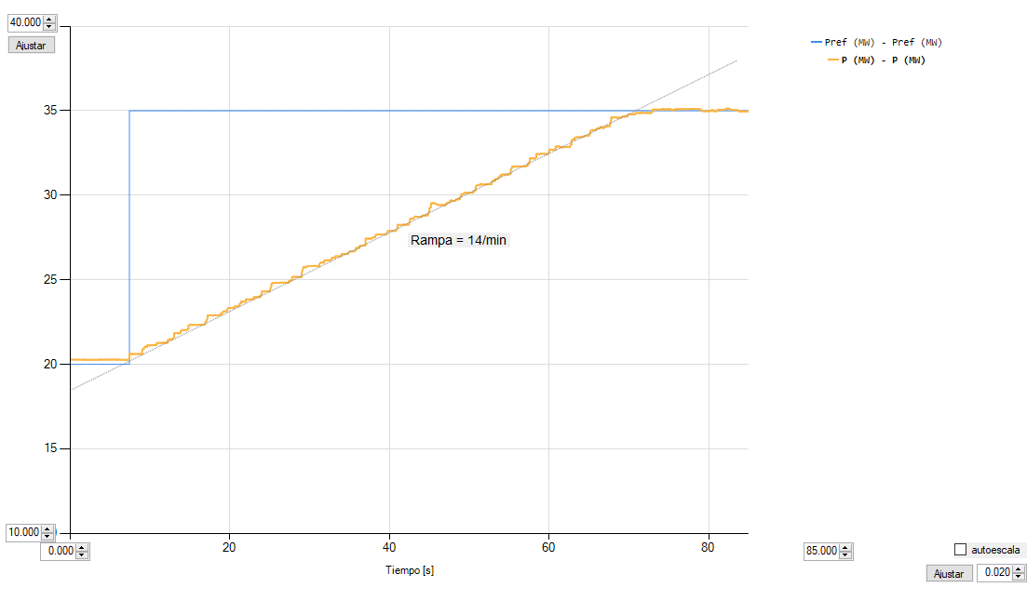

Escalón 7 |  | Escalón 8
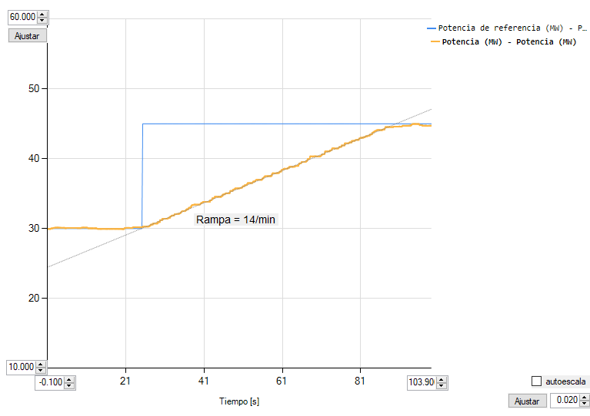
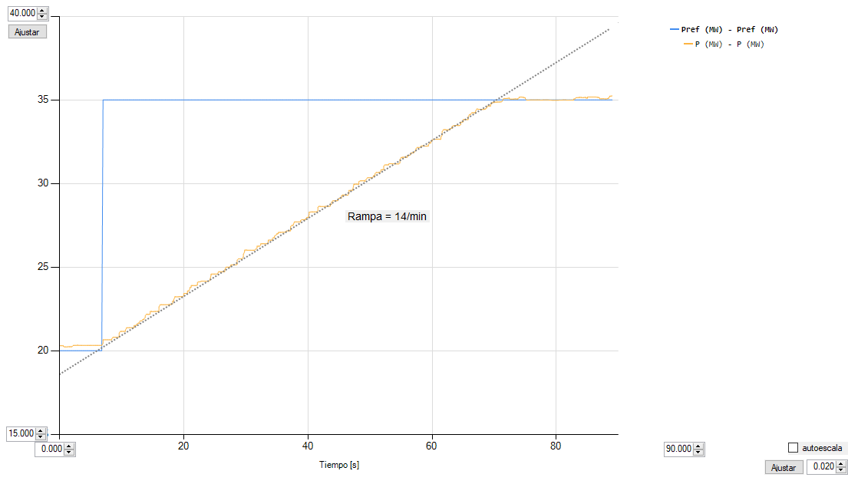

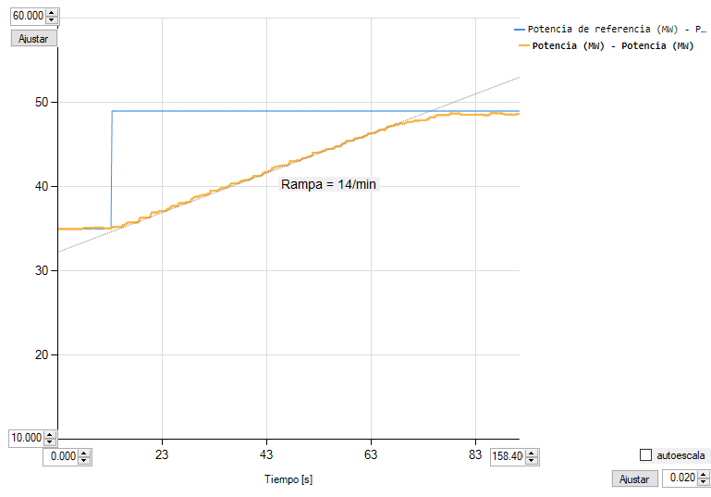
Escalón 9 |  | Escalón 10
Comentario: por disponibilidad de recurso primario, la parte final de la rampa se retrasa
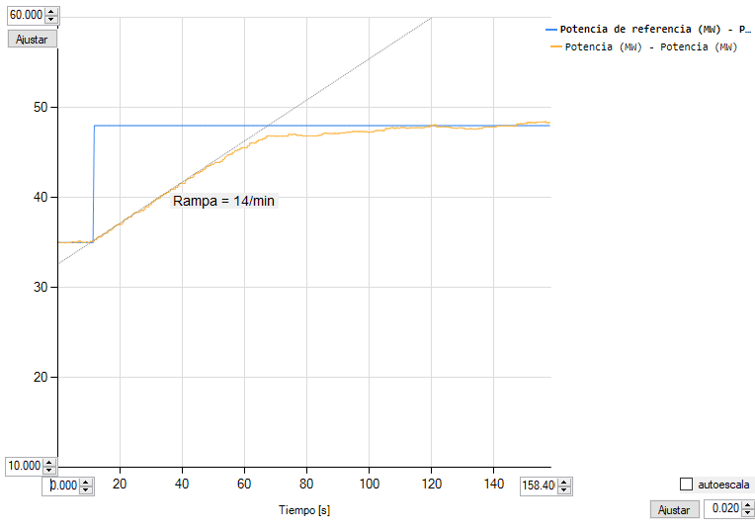

Gráficas cálculo vel. descarga
Descripción | En esta hoja se incluyen las gráficas a partir de las cuales se calcula la velocidad de descarga.

Escalón 1 |  | Escalón 2
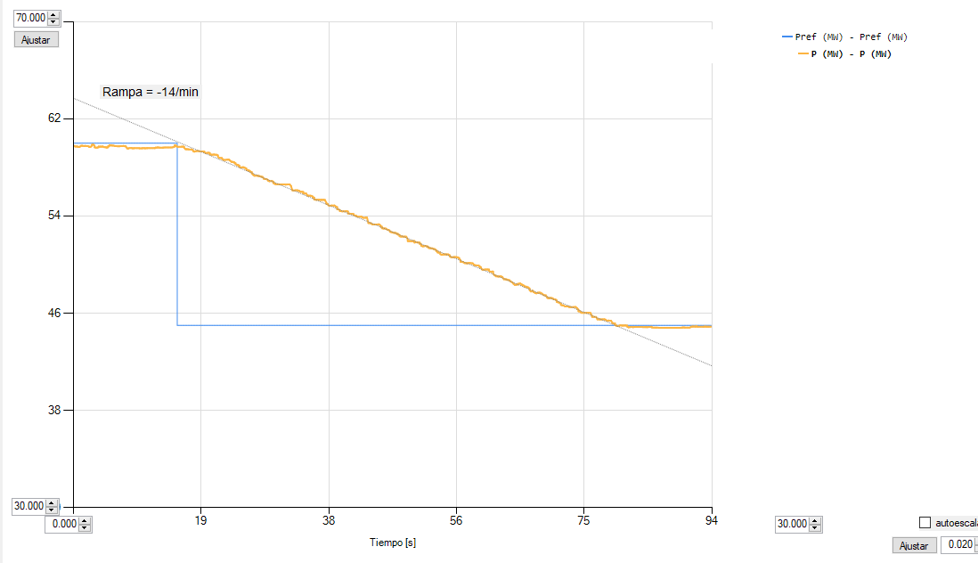
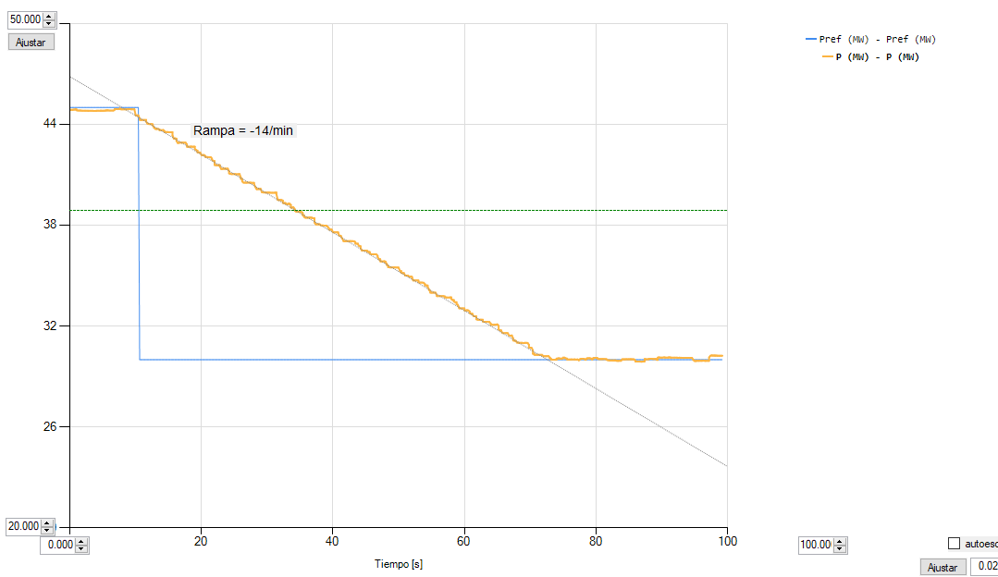

Escalón 3 |  | Escalón 4
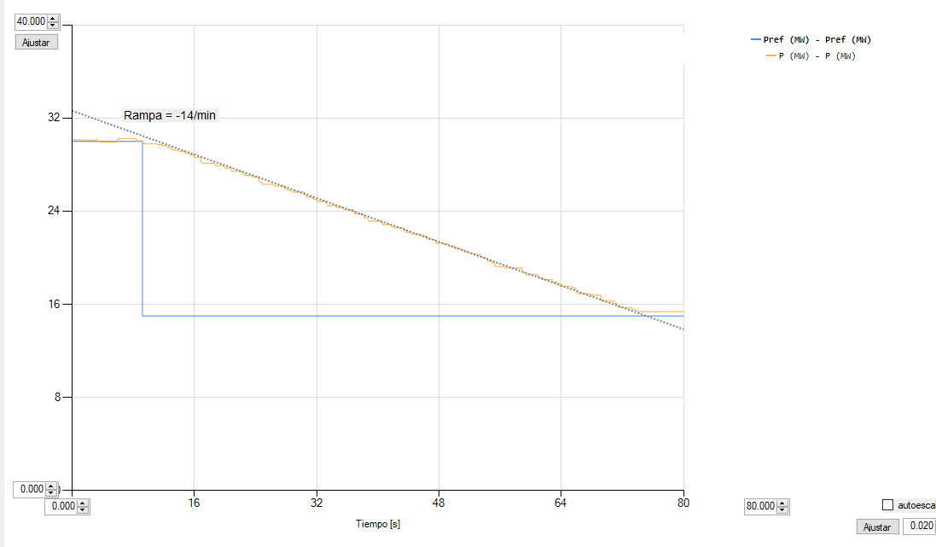
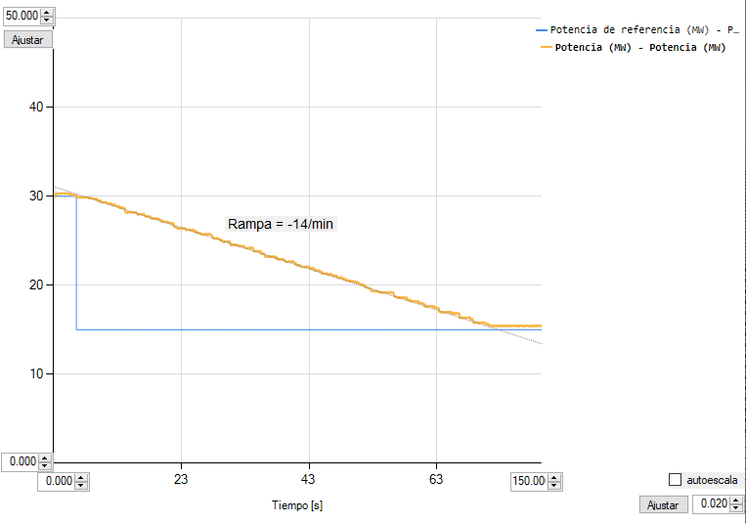

Escalón 5 |  | Escalón 6
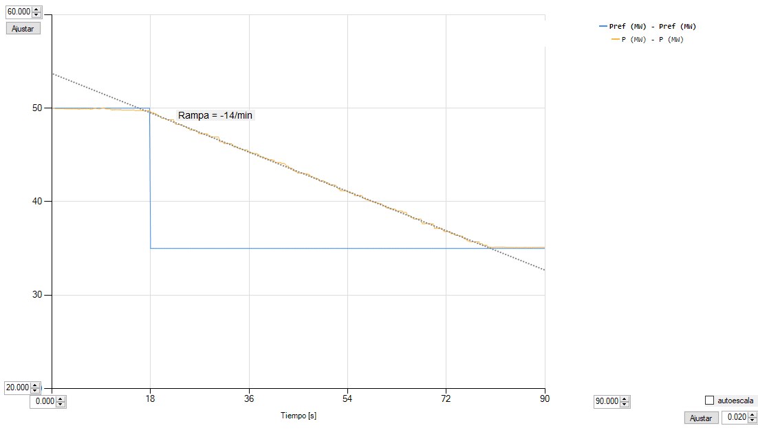
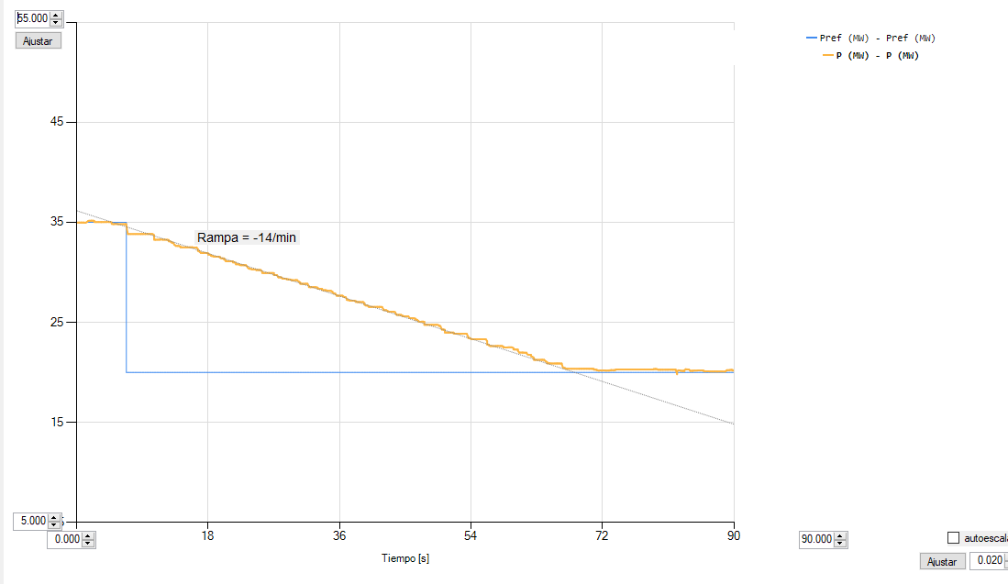

Escalón 7 |  | Escalón 8
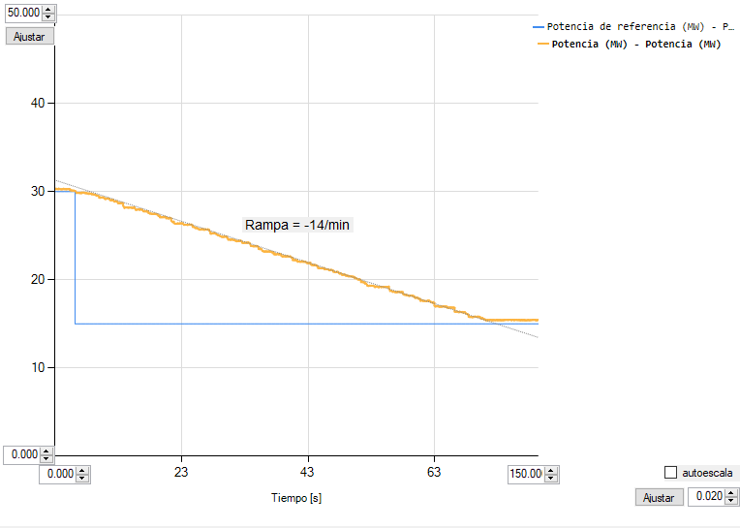
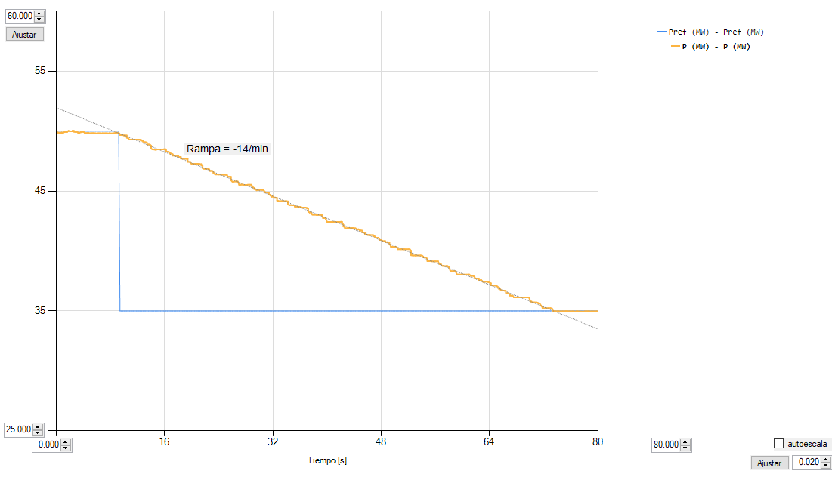

Escalón 9 |  | Escalón 10
